Consignes générales
FORMULAIRE DE DEMANDE D’AGRÉMENT
2026

Une personne physique qui présente sa demande d’agrément devient un demandeur d’agrément et doit remplir et signer le présent formulaire et le transmettre par courriel à secretariat@aqve.com avec la documentation requise (voir onglet Renseignements du demandeur). Une facture sera transmise sur réception de la demande (voir onglet Grille tarifaire 25-26). L'analyse de la demande d'agrément débutera une fois le paiement reçu. Onglets à remplir : Onglet - Renseignement du demandeur Onglet - Formations du demandeur Onglet - Expérience de travail du demandeur (non applicable pour les agréments EESA®Jr et VEA®Jr) Onglet - Registre des projets EESA® ou Registre des projets EESA® (non applicable pour les agréments EESA®Jr et VEA®Jr) Onglet - Besoins particuliers Onglet - Consentement général & Signature du demandeur Les informations inscrites dans ce formulaire permettront de vérifier si la demande satisfait aux critères d’agrément. Pour vous assurer de votre éligibilité, ayez en mains le Processus et les crtières d'agrément au moment de remplir le formulaire. Cliquez sur les liens suivants pour les obtenir : |  | 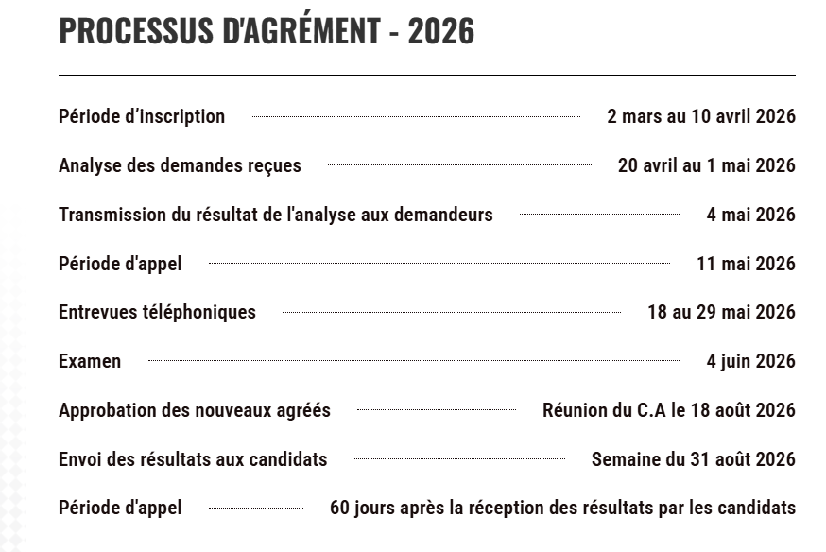

Ø Processus et Critères d’agrément EESA® et VEA® | Ø Processus et Critères d’agrément EESA® jr et VEA® jr

Cette année, les demandes d’agrément doivent être déposées au plus tard le 10 avril 2026, à 16h00. Elles seront analysées entre le 20 avril et le 1er mai. Les lettres d’acceptation ou de rejet seront transmises aux demandeurs le 4 mai 2026.

Pendant l’analyse des demandes, il se peut que le secrétariat de l’AQVE communique avec vous si nous avons besoin de renseignements supplémentaires ou de documents additionnels. Il vous faudra alors répondre rapidement, et de façon satisfaisante, sinon votre demande d’agrément sera notée comme incomplète et sera rejetée.

F002 (V9) Formulaire de demande d’agrément
Révision : 2026-03-19 / Enregistrement : voir date de signature par le demandeur

